オーバービュー
オーバービュー |  |  | サブシステムID |  | サブシステム名 | 機能ID |  |  |  | 機能名 |  | 作成
 |  |  | 0 |  | FAサイト機能 | CMS2-3-12-1 |  |  |  | デジタルアセット検索結果(ソフトウェア)メイン |  | 改定

機能目的

 | FA-PIMから連携されたデジタルアセット（ソフトウエア）の一覧表示を行う。

機能概要

 | 指定された機種のソフトウェア一覧の表示
 | ソフトウェアの言語による一覧の絞り込み
 | ソフトウェア種別による一覧の絞り込み
 | 一覧は、ソフトウェア大分類、中分類、小分類ごとに表示される。
 | ソフトウェア詳細画面へのリンク
 | ソフトウェア詳細を表示する機種の変更

前提／特記事項

 | リクエストはGETで受ける。これは現行FAサイトの仕様踏襲のため。
 | ダウンロード画面で「サンプルライブラリ」を指定したときに表示する画面も、本設計書の内容に基づき作成される。

アクセスデータ
No |  | 物理名 |  | 論理名 |  |  | I | O | 種別 |  | 備考
1
2
3
4
5
6
7
8
9
10
11
12
13
14
15
外部インタフェース
No |  | クラス名 |  | 機能名 |  |  |  |  |  |  | 備考
1
外部システムの機能を呼び出している場合に記入
2
3
4
5

画面遷移図
画面遷移図 |  |  | サブシステムID | サブシステム名 |  | 機能ID | 機能名 | 作成
 |  |  | 0 | FAサイト機能 |  | CMS2-3-12-1 | デジタルアセット検索結果(ソフトウェア)メイン | 改定

FAトップ

ダウンロードトップ
 |  | ヘッダーの「ダウンロード」リンククリック |  | ヘッダーの「ダウンロード」にカーソルを当てる
 |  |  |  | 製品カテゴリを選択
 |  |  |  | 製品名を選択
 |  |  |  | 「ソフトウェア」リンククリック

 | 製品名を選択し、「ソフトウェア」リンククリック

デジタルアセット検索結果(ソフトウェア)
 |  |  |  |  | デジタルアセット検索機能にて検索実行

デジタルアセット検索結果(カタログ)

デジタルアセット検索結果(マニュアル)

 | タブクリックによる遷移
デジタルアセット検索結果(技術資料)

デジタルアセット検索結果(外形図・CAD)

デジタルアセット検索結果(サンプルライブラリ)

画面レイアウト
画面レイアウト |  | サブシステムID | サブシステム名 | 機能ID | 機能名 |  |  | 作成
 |  | 0 | FAサイト機能 | CMS2-3-12-1 | デジタルアセット検索結果(ソフトウェア)メイン |  |  | 改定

画面の概要 |  | FA-PIMから連携されたデジタルアセット（ソフトウエア）の一覧表示を行う。

用途

 | 【検索結果あり】

30
31

1

2
タブの並び順は
カタログ/マニュアル/技術資料/外形図・CAD/ソフトウェア/サンプルライブラリ
に変わる。

3
4
5

33
言語の並び順は各サイトのデフォルト言語を優先で表示する。
 |  |  |  |  |  |  | Ver.4.35追加 #1080

6

ソフトウェアタブではサンプルライブラリを表示しないため、
製品タイプ（ソフトウェア分類）からサンプルライブリを省く。
7

8
9
10

11
 |  |  |  |  |  | Ver.21.60追加 「フルバージョン版」ボタンを右端に追加
12

17
23
13
14
15
16

20

25

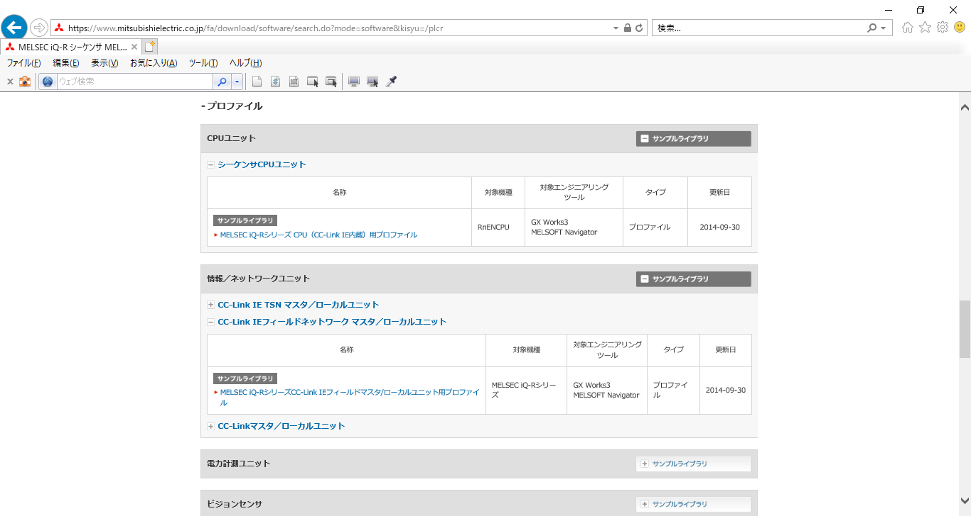

19
21
22



18

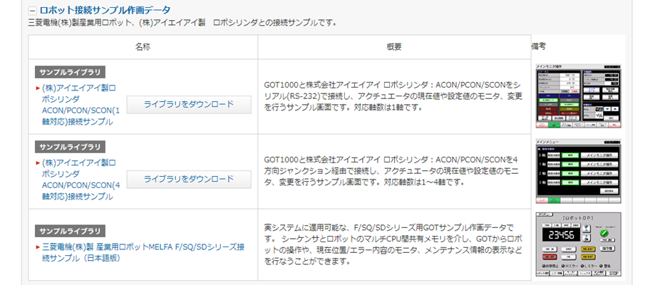
24

2

26
27
28

29

 | 【検索結果なし】

32

入出力仕様
入出力仕様 |  | サブシステムID |  | サブシステム名 |  | 機能ID | 機能名 | 作成
 |  | 0 |  | FAサイト機能 |  | CMS2-3-12-1 | デジタルアセット検索結果(ソフトウェア)メイン | 改定

仕様No. |  | 1
タイミング |  | 絞込み/表示順変更/キーワード検索
用途 |  | 絞込み一覧表示
アクション（呼び出し対象） |  | /fa/software/search.do
入力
No | 項目名 |  | 情報元 |  | 説明／設定内容
1 | mode |  | 前画面 |  | "software"：ソフトウェア、"lib"：サンプルライブラリ
2 | kisyu |  | 前画面 |  | 選択した機種の略称
3 | lang |  | 前画面 |  | 言語
4 | select |  | 前画面 |  | ソフトウェア大分類
5 | softid |  | 前画面 |  | ソフトウェア分類
6 | viewstatus |  | 前画面 |  | ソフトウェア一覧を展開する位置を指定する
7 | setviewpos |  | 前画面 |  | ソフトウェア一覧を展開する位置を指定する
8 | q |  | 前画面 |  | 検索キーワード
9 | preview |  | リクエストパラメータ |  | ※M_CODE_MST.CODE_NAME/CODE_NAME_DECの設定(空欄:通常/1:プレビュー)によってプレビューモードを切り替えるように修正 |  |  |  | Ver.16.86 追加
出力
画面編集要領No.1を参照
No | 項目名 |  | 情報元 |  | 説明／設定内容
1
2
3

仕様No. |  | 2
タイミング |  | メニュータブクリック
用途 |  | 各タブ画面への遷移
機能設計書（画面）_CMS2-3-8-1_デジタルアセット検索結果(カタログ)メインの入出力仕様No.3～8を参照
アクション（呼び出し対象） |  | アクションURLを記載するかコントローラクラス名を記載
入力
No | 項目名 |  | 情報元 |  | 説明／設定内容
1
2
3
出力
No | 項目名 |  | 情報元 |  | 説明／設定内容
1
2
3

テーブル参照要領
テーブル参照要領 |  |  | サブシステムID |  |  | サブシステム名 |  | 機能ID | 機能名 | 作成
 |  |  | 0 |  |  | FAサイト機能 |  | CMS2-3-12-1 | デジタルアセット検索結果(ソフトウェア)メイン | 改定

別途SQLを作成
本設計書にはSQL-IDを記入
要領No. |  | 1 |  | アクセス種別
No | テーブルID |  |  | テーブル名 |  |  |  | 備考
1
2
3
4
参照条件

No | テーブル項目名 |  |  |  | 情報元 |  | 備考
1
2
3
4
5

要領No. |  | 2 |  | アクセス種別
No | テーブルID |  |  | テーブル名 |  |  |  | 備考
1
2
3
4
参照条件

No | テーブル項目名 |  |  |  | 情報元 |  | 備考
1
2
3
4
5

